상품제안서
탁상캘린더 독판 주문제작 (에코링) | 상품코드: S37899

 |  |  |  |  |  |  | 02-713-8555 | www.synergygift.co.kr
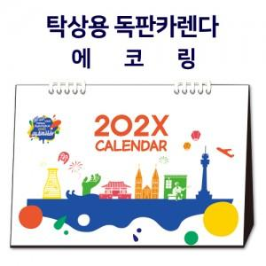

【상세/제작정보】 | 자유롭게 디자인이 가능한 맞춤 캘린더, 에코링을 이용하여 링과 종이를 구분하여 분리배출 가능

【인쇄/포장옵션】 | 금박, 은박, 풀칼라 / 종이봉투동봉

【공급단가】 | 수량 | 100~ | 300~ | 500~ | 1,000~ | 3,000~
*VAT별도 | 230x160 | 6,160원 | 3,370원 | 2,600원 | 2,000원 | 1,740원
 | 250x180 | 6,860원 | 3,510원 | 2,790원 | 2,060원 | 1,800원
 | 260x190 | 8,260원 | 4,180원 | 3,120원 | 2,430원 | 2,040원
 | 297x210 | 9,380원 | 4,590원 | 3,510원 | 2,810원 | 2,340원

【상품 URL】 | https://www.synergygift.co.kr:443/src/goods_detail.php?gdno=37899

